Planilha1
MIB – Posue uma vasta linha de equipamentos de combate a incendio
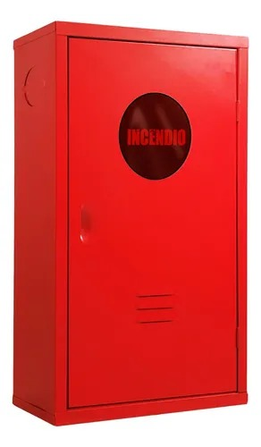

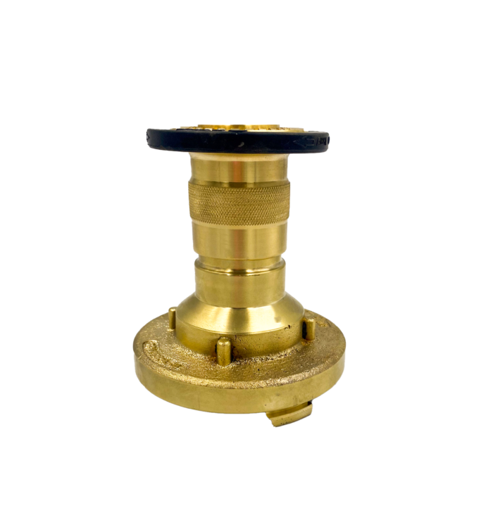
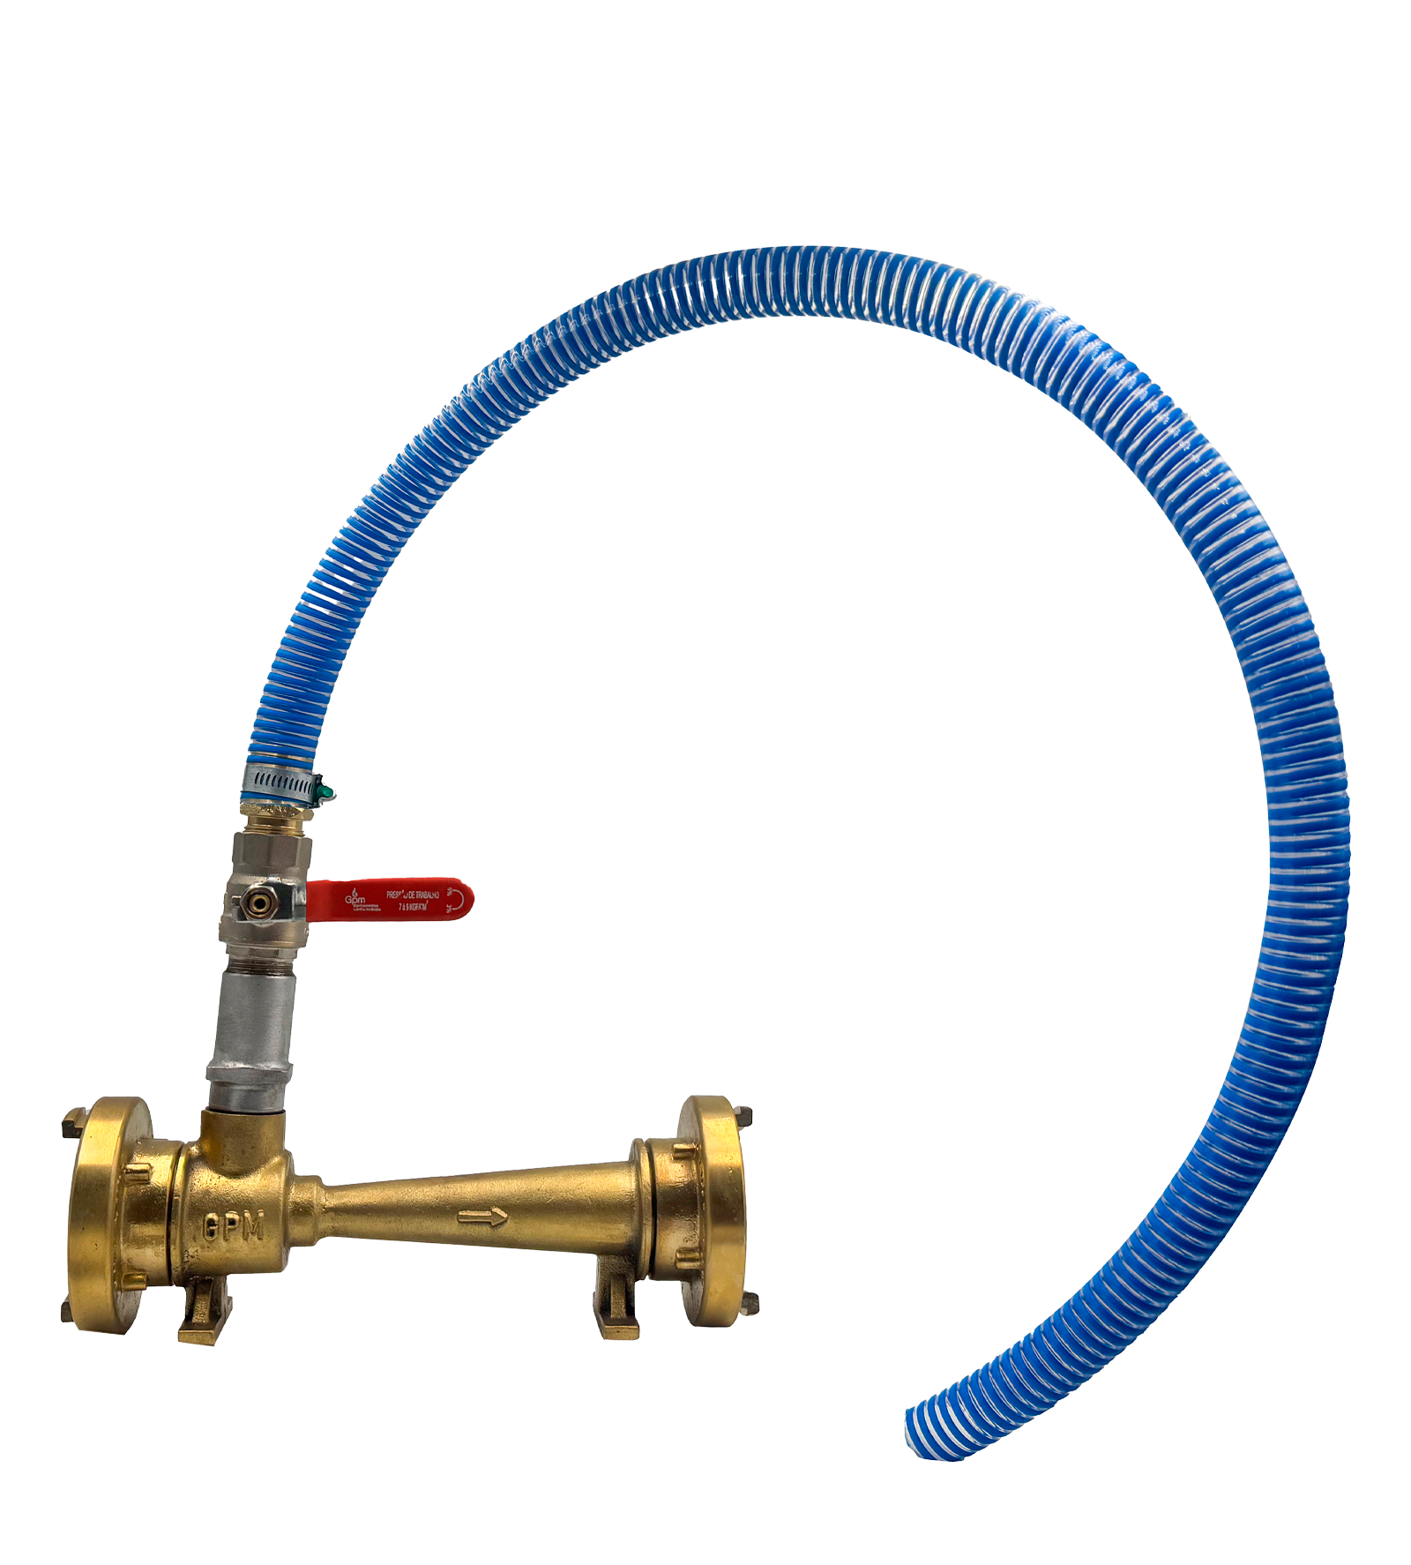
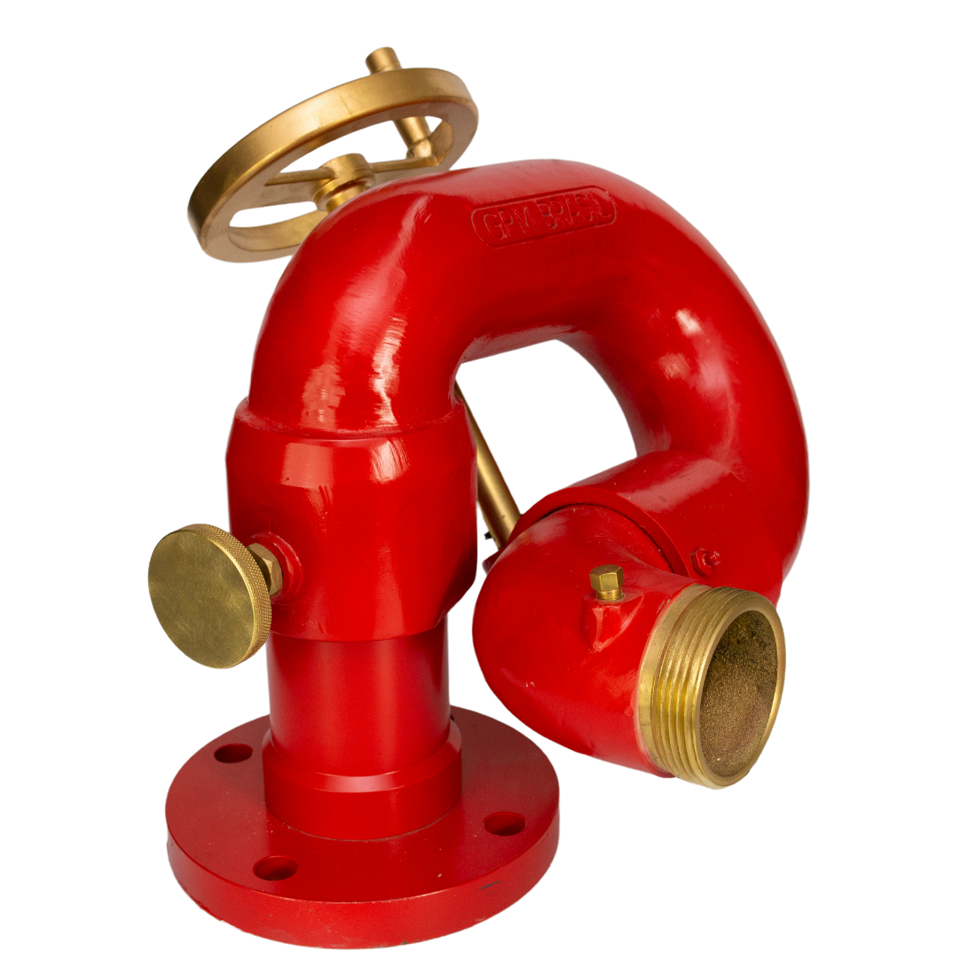
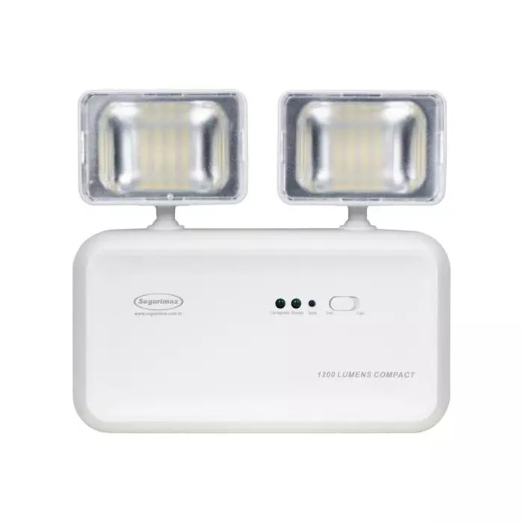

🔥 Faça já seu orçamento Adquira os melhores extintores de incêndio certificados ABNT + INMETRO! Somos especialistas em atender condomínios, indústrias e comércios. 💰 Garanta economia, durabilidade e máxima segurança para o seu patrimônio 🚒

